상품제안서
듀홈 UV 차단 모던 수동 암막 3단 양우산 | 상품코드: F22360

 |  |  |  |  |  |  | 02-412-0044 | www.easy1.co.kr
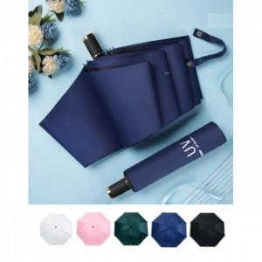 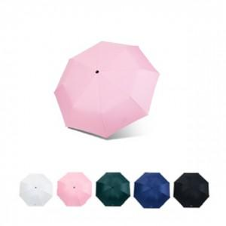 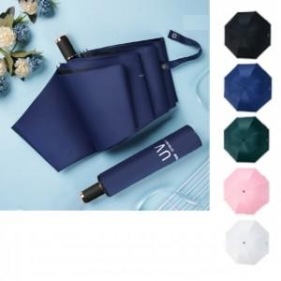

【상세/제작정보】

【인쇄/포장옵션】 | 실크 / 포장불가능

【공급단가】 | 수량 | 200~ | 500~ | 1,000~ | 3,000~ | 5,000~
*VAT별도 | 단가 | 7,240원 | 6,980원 | 6,730원 | 6,470원 | 6,220원

【상품 URL】 | https://dev.easy1.co.kr:443/src/goods_detail.php?gdno=22360

